Economía de Escala y PE
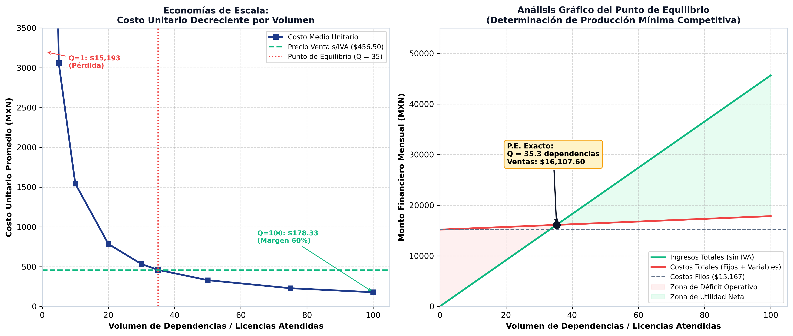
ANÁLISIS DE ECONOMÍAS DE ESCALA Y DETERMINACIÓN DE PRODUCCIÓN MÍNIMA COMPETITIVA
Demostración de no linealidad del costo y estimación formal del Punto de Equilibrio (Guía BBVA / Baca Urbina)

Costos Fijos Mensuales (CF): | MODELO DE COSTO MEDIO SEGÚN VOLUMEN (ECONOMÍAS DE ESCALA)
• Capital Humano (Dev + Soporte): | Volumen (Q) | Costos Fijos | Costos Variables | Costo Total Real | Costo Unitario Real | Precio s/IVA | Utilidad Operativa | Condición
• Servicios Operativos Mensuales: | 1
• Permisos y Trámites Amortizados: | 5
Costo Variable Unitario (CVU) sin IVA: | 10
Precio de Venta Unitario (P) sin IVA: | 20
Margen de Contribución Unitario (MCU = P - CVU): | 30
Razón de Margen de Contribución (MCU / P): | 35
PUNTO DE EQUILIBRIO EN UNIDADES (Q_PE = CF / MCU): | 50
PUNTO DE EQUILIBRIO EN VENTAS ($): | 75
 | 100

Criterios y Pareto
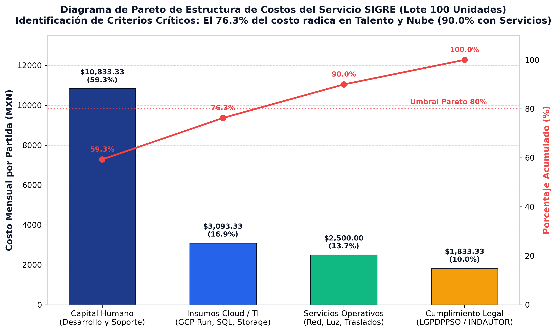
EVALUACIÓN MULTICRITERIO Y DIAGRAMA DE PARETO (80/20) DE COSTOS
Criterios analizados: Disponibilidad, Criticidad, Relación Volumen-Precio y Costos Derivados

Partida de Costo | Monto Mensual | % del Total | % Acumulado | Clasificación ABC | Disponibilidad en Mercado | Criticidad Operativa | Sensibilidad al Volumen
Capital Humano Directo (Dev Full-Stack + Soporte) |  |  |  | A (Crítico 80%) | Media (Talento especializado en cloud/Docker) | Extrema (Desarrollo, seguridad y soporte a planteles) | Baja (Costo fijo mensual independiente del tráfico)
Insumos Cloud / TI (GCP, PostgreSQL, Storage, API) |  |  |  | A (Crítico 80%) | Inmediata (SLA 99.9% Google Cloud Platform) | Extrema (Disponibilidad de plataforma 24/7) | Alta (Escala linealmente según concurrencia de planteles)
Servicios Operativos (Internet, Luz, Traslados) |  |  |  | B (Moderado) | Alta (Proveedores de conectividad comercial) | Media (Soporte administrativo y enlace de respaldo) | Baja (Costos base de oficina técnica)
Cumplimiento Legal (LGPDPPSO / INDAUTOR) |  |  |  | C (Secundario) | Alta (Trámite ante ventanillas oficiales del Estado) | Alta en certeza jurídica, baja en flujo financiero | Nula (Costo de trámite fijo amortizado)
TOTAL COSTO MENSUAL DEL LOTE (100 UNIDADES) |  |  | 100.0%

